Más formatos condicionales
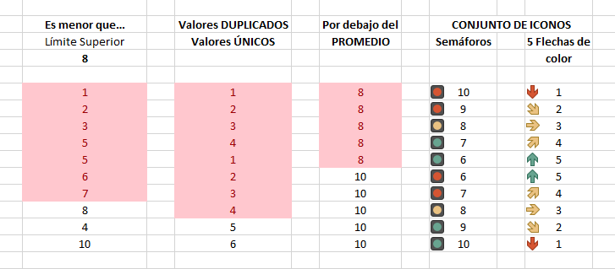
Módulo Excel Intermedio - Profundización
Creación y edición de Formatos condicionales en Excel.
Actividad práctica
Asigne los FORMATOS CONDICIONALES señalados en las filas 6, 7 y 8, cada uno al correspondiente rango de la fila 10 a 19. Finalmente, compare sus resultados con la imagen de la parte inferior y responda el correspondiente cuestionario de la plataforma.

 | Es menor que… | Valores DUPLICADOS | Por debajo del | CONJUNTO DE ICONOS
 | Límite Superior |  | PROMEDIO | Semáforos | 5 Flechas de
 | 8 |  |  |  | color

 | 1 | 1 | 8 | 10 | 1
 | 2 | 2 | 8 | 9 | 2
 | 3 | 3 | 8 | 8 | 3
 | 5 | 4 | 8 | 7 | 4
 | 5 | 1 | 8 | 6 | 5
 | 6 | 2 | 10 | 6 | 5
 | 7 | 3 | 10 | 7 | 4
 | 8 | 4 | 10 | 8 | 3
 | 4 | 5 | 10 | 9 | 2
 | 10 | 6 | 10 | 10 | 1

 | IMAGEN

